Sheet2
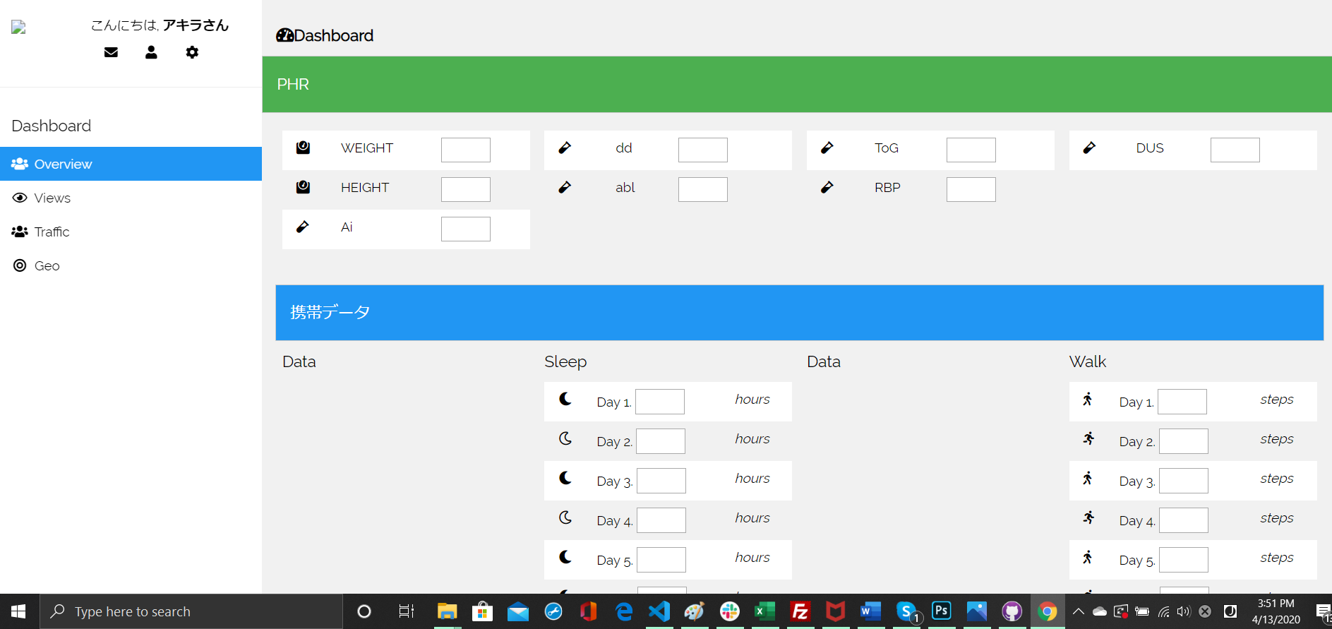

ввод данных пациэнта

ввод данных с моб приложения ( так как на данный момент мы делаем
демку то вводятся данные от руки)

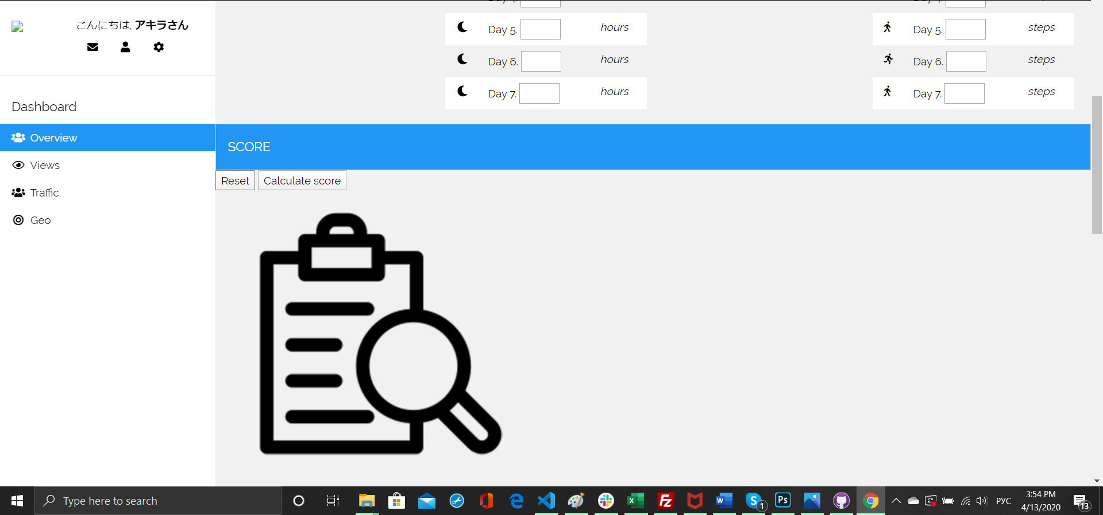

Подчет оценки состояния здоровья в зависимости от полученных балов

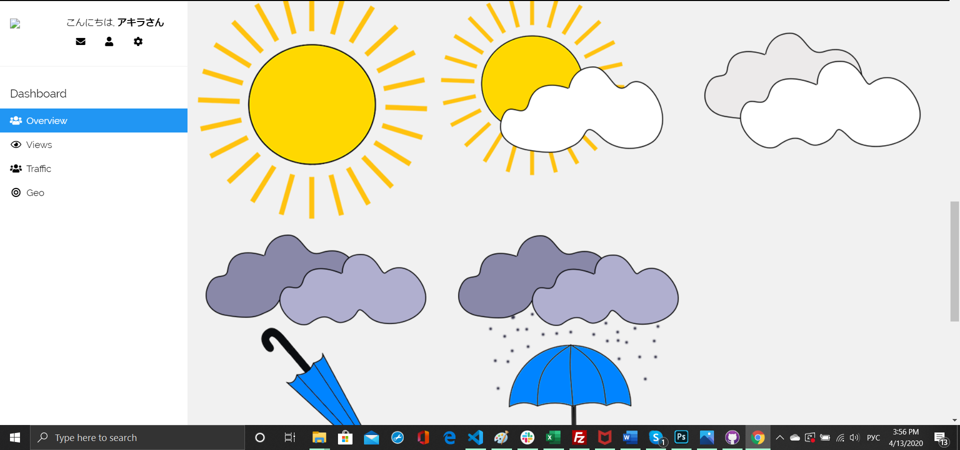
одна из картинок выводится на экран

